pandas
1. Series
 | Series(list, index)
 |  | 일반 list의 경우 value : a,b,c... index=0,1,2….
 |  | Series는 index를 맘대로 지정할 수 있음! Value : a,b,c… index=48,51,39…
 |  |  | ex) kakao2 = Series([92600, 92400], index=['2016-02-19', '2016-02-18']
 |  |  | kakao2.values / kakao2.index로 각각 호출 가능

 | Series의 연산
 |  | index가 같은 value들끼리 연산!

2. Dataframe의 개념
 | raw_data = {'col0': [1, 2, 3, 4],
 | 'col1': [10, 20, 30, 40],
 | 'col2': [100, 200, 300, 400]}
 | data = DataFrame(raw_data) |  |  |  | *dictionary를 사용하여 dataframe을 만듦

 | Series의 집합
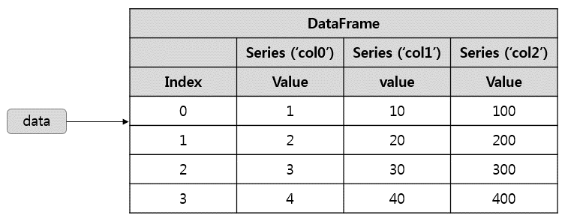

 | dictionary를 통해 쉽게 생성 가능
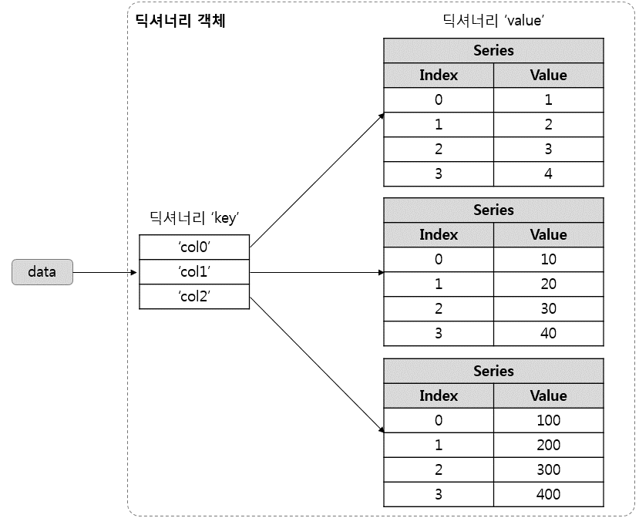

3. Dataframe
 | dataframe의 parameter
 |  | dataframe(dic_name, columns=['col0','col1',..], index = ['row0','row1',…])
 |  | dictionary의 data 사용
 |  | column 이름 : columns list 사용
 |  | row 이름 : index list 사용

 | column, row 호출
 |  | column : dictionary와 비슷
 |  |  | dataframe['col0'] 또는 dataframe.col0
 |  |  | col 여러 개 호출 시, 원하는 col_name들로 list를 만들어 호출
 |  |  |  | col_name_list = ['col0','col1',...]
 |  |  | 새로운 col 만들 때 : dataframe['new_col'] = new_value

 |  | row : ix라는 method 사용
 |  |  | dataframe.ix['row0']

4. data 다루기
 | csv 불러오기
 |  | pd.read_csv('파일 위치.scv')
 |  | csv파일을 dataframe class로 불러 옴

 | data 관찰
 |  | data_name.head(n) : 첫 n개 row 가져와
 |  | data_name.info() : data 정보(크기, row, column, data type)
 |  | data_name.col_name : column 보여줌
 |  | data_name.(col_name).describe() : data(column)의 간단한 통계값(평균, 표편, 최대소 등) 보여줌

 | data 처리
 |  | data_name[condition] : 필터링
 |  |  | data[data.hourly_wage > 6000] |  |  | data에 필터 적용, dataframe이라서 [] 사용
 |  |  | data[((data.area1 == '마포구') | (data.area1=='강남구')) & (data.hourly_wage > 6000)] |  |  |  | 괄호, &, | 로 복잡한 필터 가능

 |  | 위에서 호출하던거랑 연결하면,
 |  |  | dataframe[col_name_list][(cond1)&(cond2)]
 |  |  | 요렇게 하면 원하는 col 여러 개 + 조건에 맞는 으로 불러올 수 있음

